Карта общая
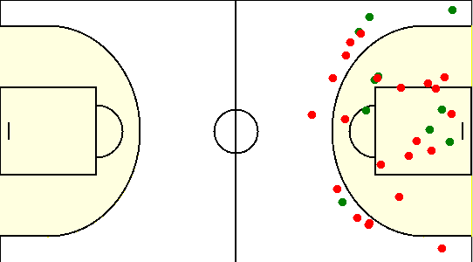
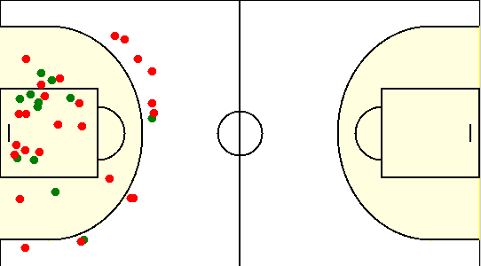
Карта бросков команды GOLDEN HILL (I-II четверть) | Карта бросков команды GOLDEN HILL (III-IV четверть)
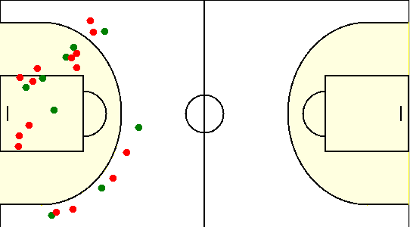
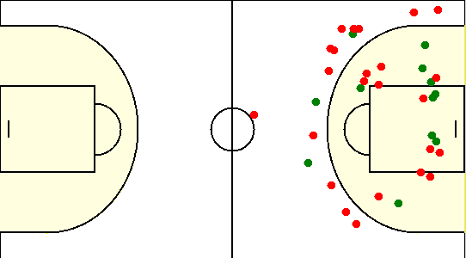

Карта бросков команды SIRIUS (I-II четверть) | Карта бросков команды SIRIUS (III-IV четверть)

Карта индивидуальная
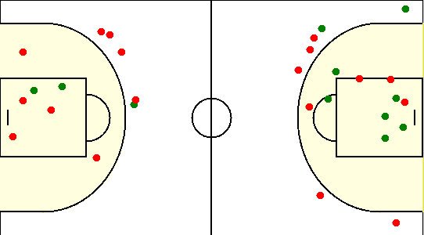
#0. Санько Дмитрий /GOLDEN HILL/
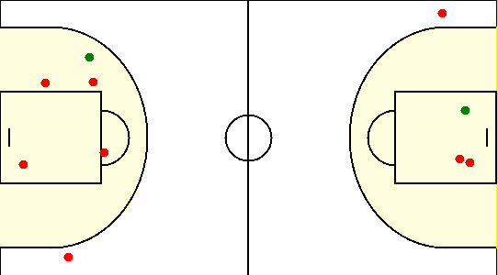

#1. Знак Ярослав /GOLDEN HILL/
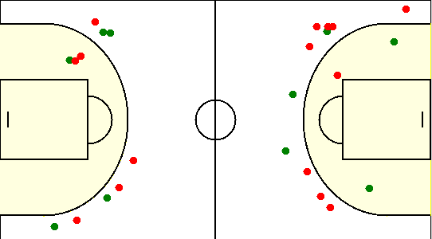

#23. Ивахнин Илья /GOLDEN HILL/
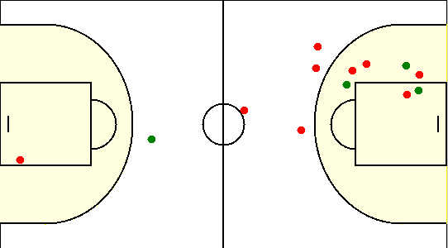

#41. Санько Олег /GOLDEN HILL/
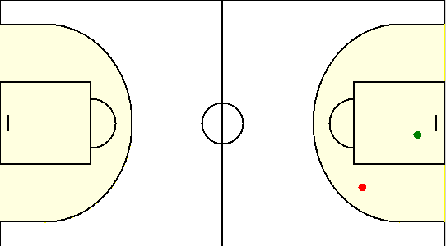

#45. Ефременко Артем /GOLDEN HILL/
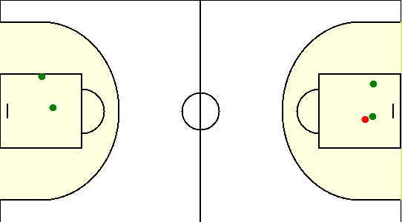

#53. Тратинко Евгений /GOLDEN HILL/
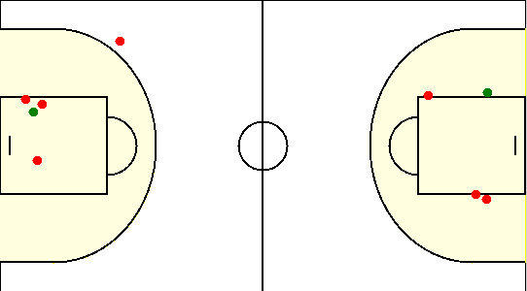

#1. Герасимович Сергей /SIRIUS/
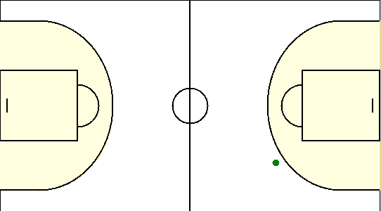

#10. Сикорский Егор /SIRIUS/
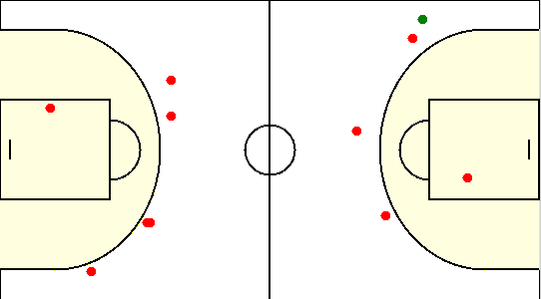

#15. Коваленко Олег /SIRIUS/
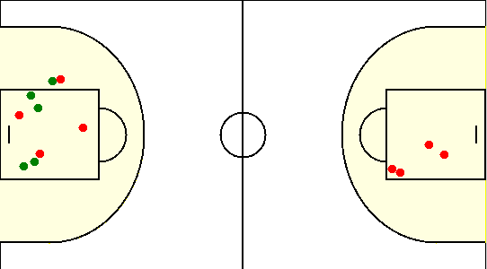

#21. Безрученко Евгений /SIRIUS/
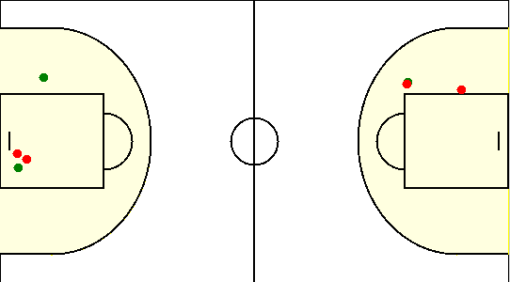

#77. Аксючиц Александр /SIRIUS/
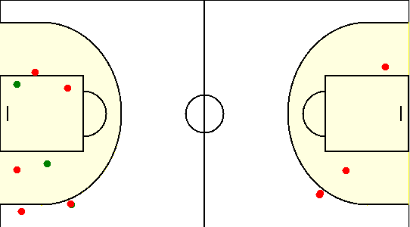

#8. Туровец Роман /SIRIUS/

